RWTÜV Startup Preis
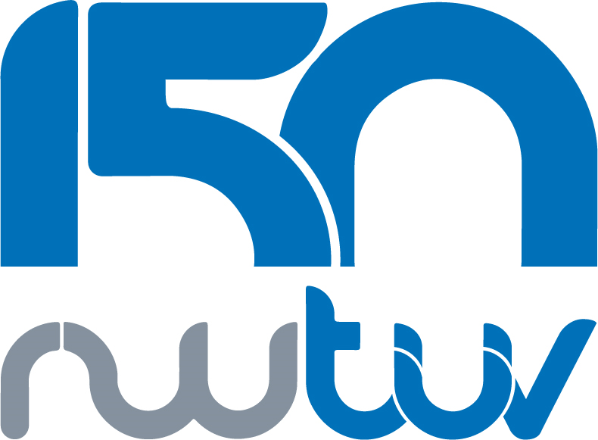

150-jähriges Jubiläum des RWTÜV - Wir schaffen erneut Werte

Anlässlich des 150-jährigen Jubiläums des Rheinisch-Westfälischen Technischen Überwachungsvereins im Jahr 2022 vergeben wir einen mit 150.000 € dotierten Start-Up-Preis.

Die drei besten Start-Ups unseres Wettbewerbs erhalten eine Förderung. Der 1. Platz erhält 70.000 €, der 2. Platz 50.000 € und der 3. Platz 30.000 €.

Auch RWTUV ist ein Start-Up-Unternehmen, gegründet 1872 in Siegen, mit Hauptsitz in Essen, aber heute weltweit präsent.

Mit über 2.200 Mitarbeitern in unseren drei Geschäftsbereichen Telekommunikation, Versicherungsdienstleistungen und Energie & Umwelt sowie unserer Beteiligung am TÜV Nord schaffen wir weiterhin Werte.

Unsere Zielgruppe sind Start-Ups mit Sitz in NRW - Deutschland. Wir suchen technisches Know-how und Einfallsreichtum gleichermaßen, daher müssen die Start-Ups einen Technologiefokus und im Idealfall eine Passung zum RWTÜV haben.

Die Geschäftsidee kann einen Bezug zu unseren Geschäftsbereichen oder der digitalen Transformation haben, außerdem suchen wir nachhaltige Geschäftsmodelle.

Vom 10.11.21 bis 11.03.22 nehmen wir Bewerbungen entgegen. Die Termine für Online Video Pitches mit unserer hochkarätigen Jury werden zwischen dem 15.03.22 und 15.04.22 stattfinden.

Die Bekanntgabe der Platzierungen erfolgt am 21.04.22. Die Preisverleihung der ersten 3 findet am 19.05.2022 auf dem SUMMIT Start-Up Campus Siegen statt.

Vollständige Bewerbungsunterlagen (Basisinfos, Beschreibung und Businessplan der Excel- Datei) senden Sie bitte an: 150@rwtuev.de.

